CollectiveAccess
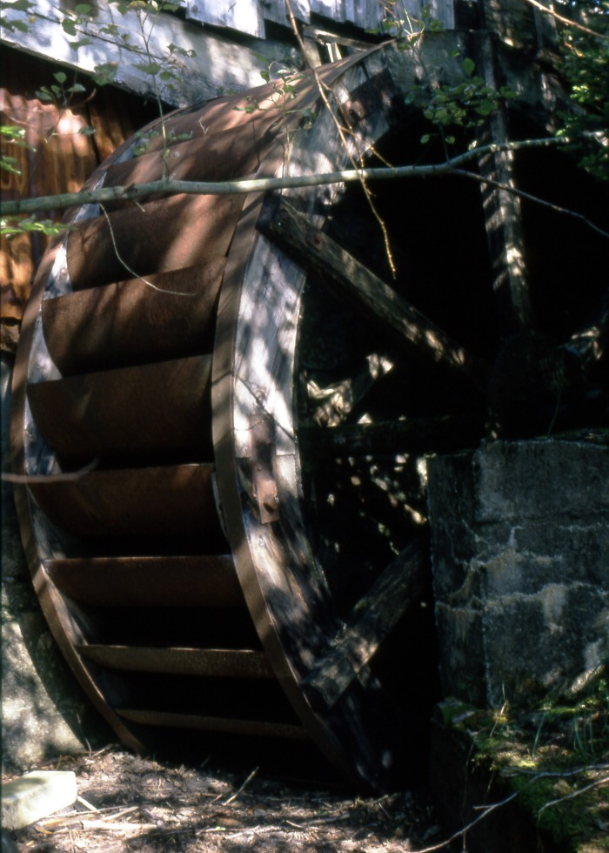
Image | Object | Description | Date
 | Roue Des Curtets (1-046) | Roue Hydraulique en Bois Hameau Les Curtets
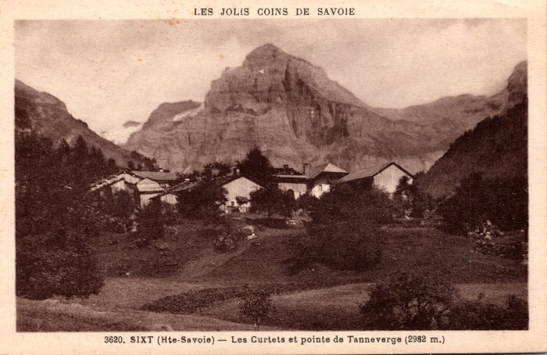 | Les Curtets et la pointe de Tenneverge – 1935 (2-128) | Les Curtets et la pointe de Tenneverge – 1935
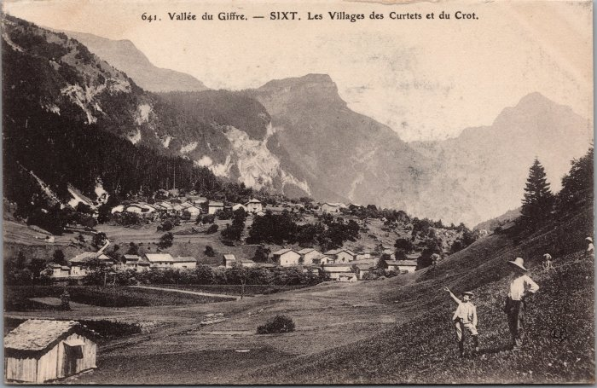 | Les villages des Curtets et du Crot (2-2802) | Les villages des Curtets et du Crot
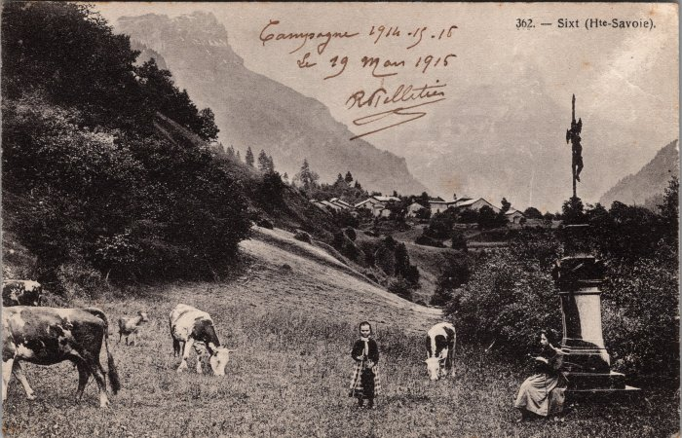 | Pâturage aux Curtets - 1915 (2-3645) | Pâturage aux Curtets, le 19 mars 1915
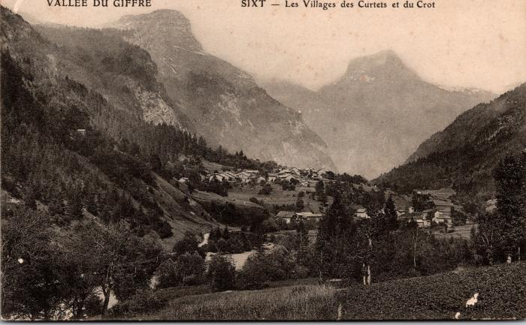 | Les villages des Curtets et du Crot (2-707) | Les villages des Curtets et du Crot
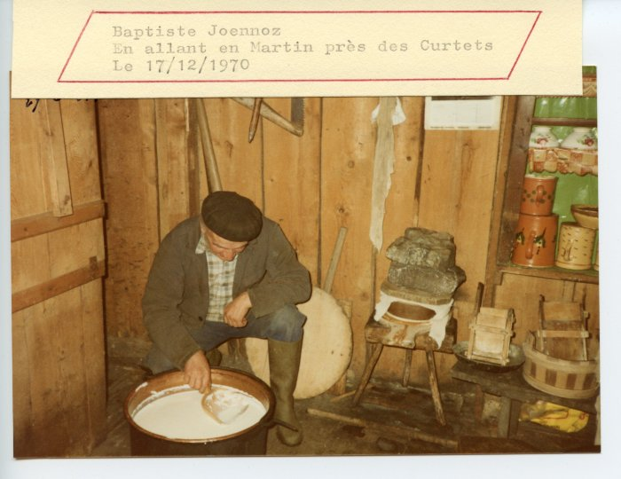 | Baptiste JOENNOZ transformant la tomme (24-076) | Baptiste JOENNOZ transformant la tomme le 17 décembre 1970 près des Curtets
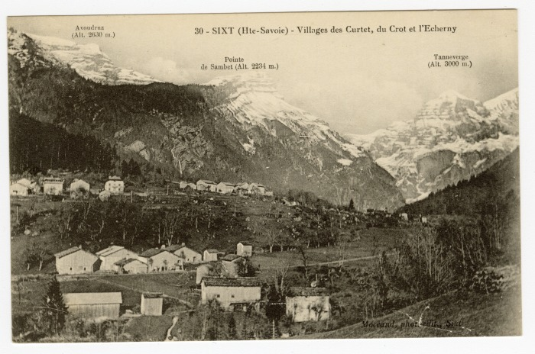 | Villages des Curtet, du Crot et de l'Echarny (56-038) | Villages des Curtet, du Crot et de "l'Echerny"

